Sheet1
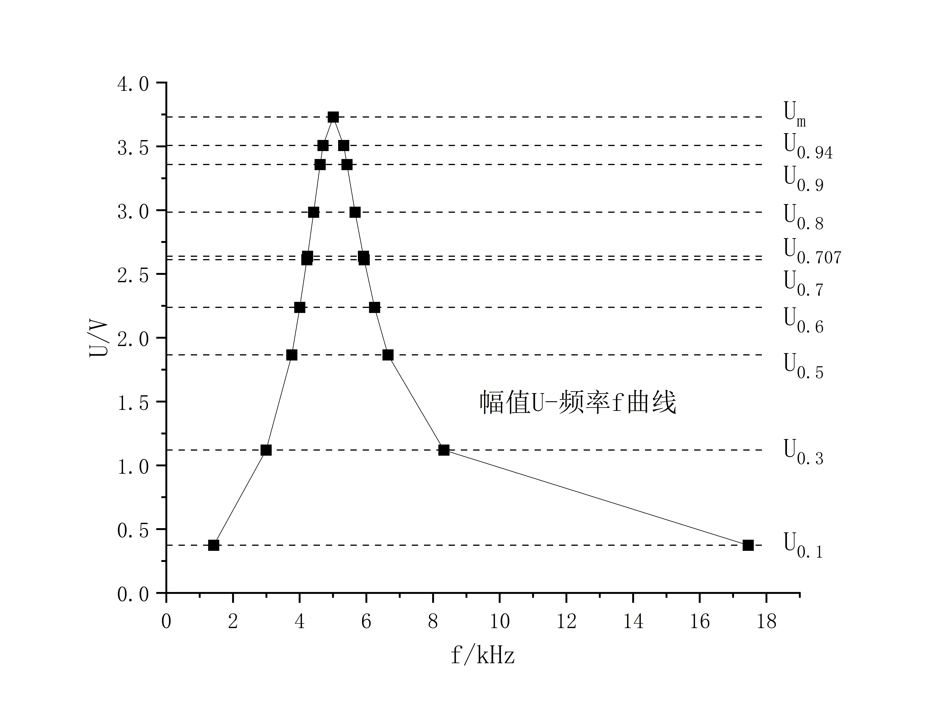
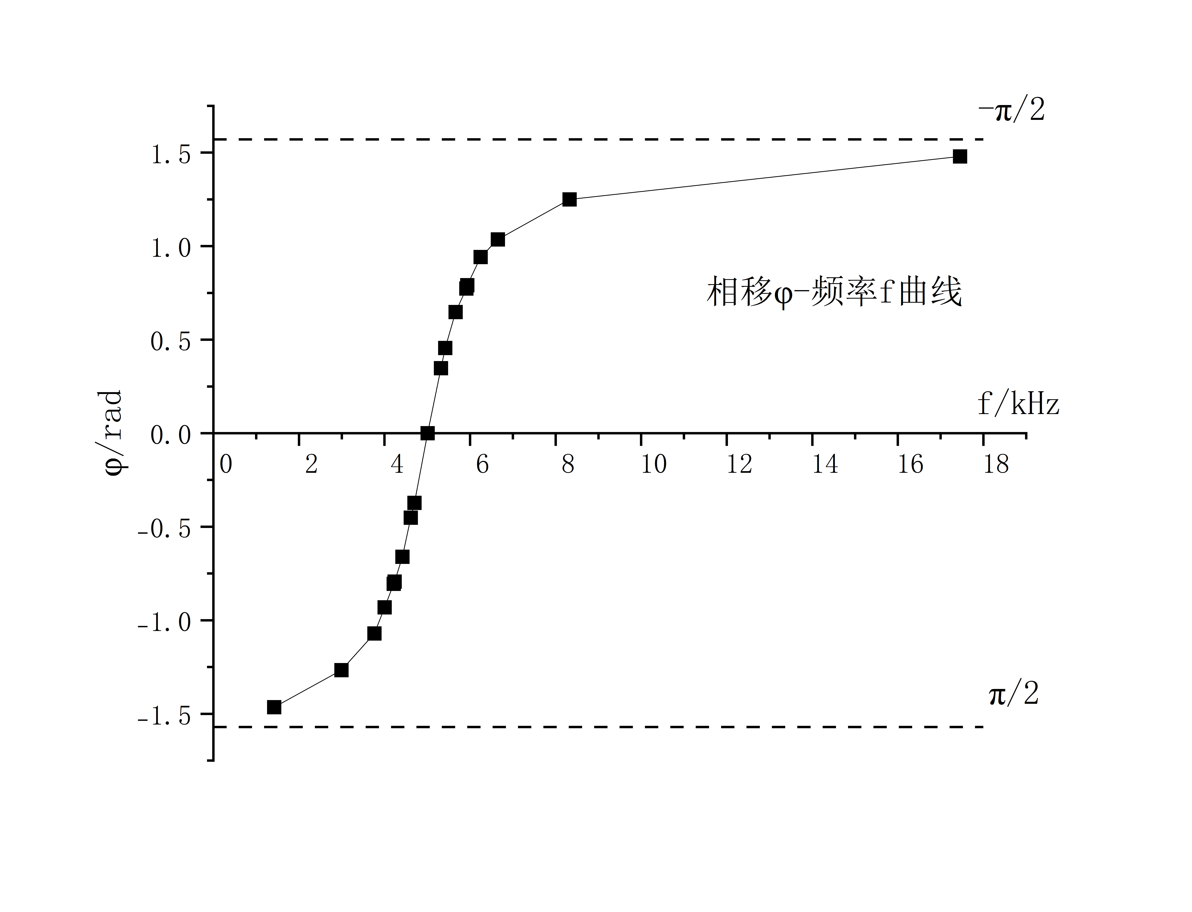
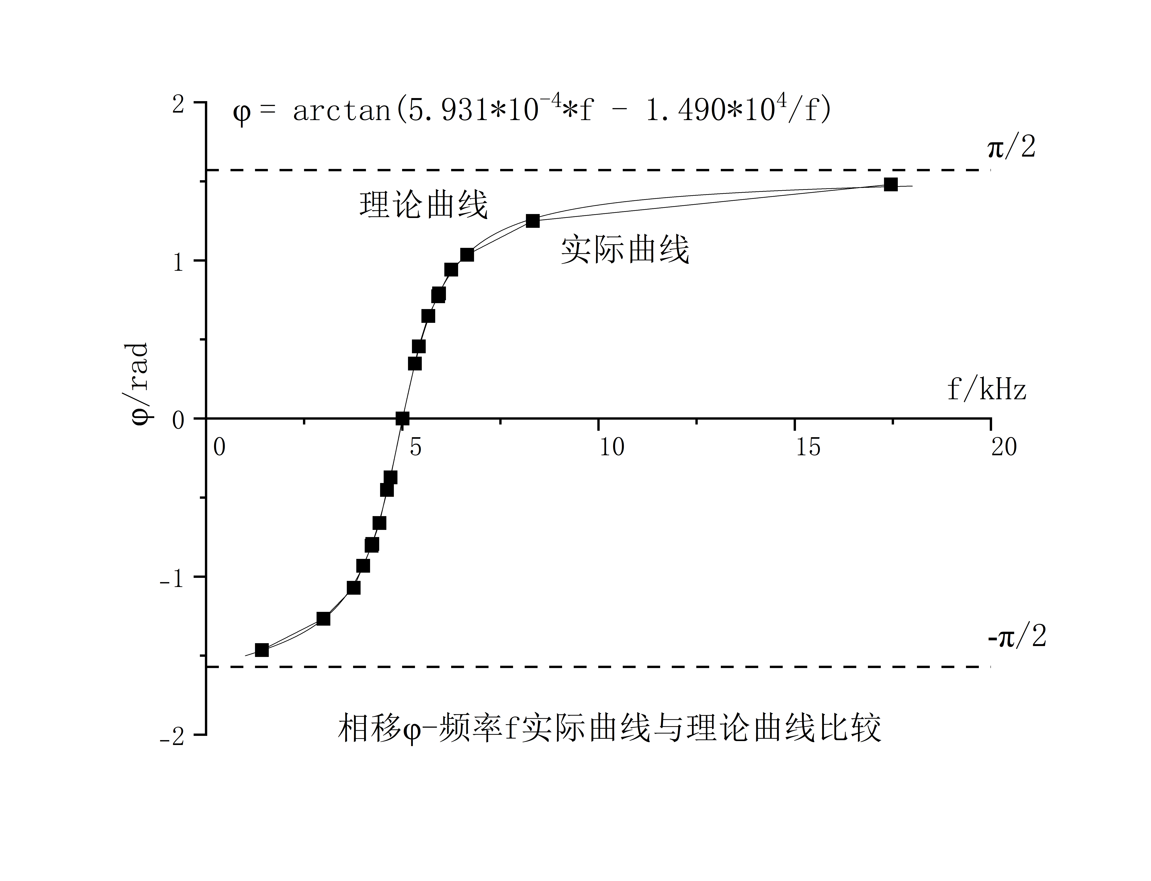
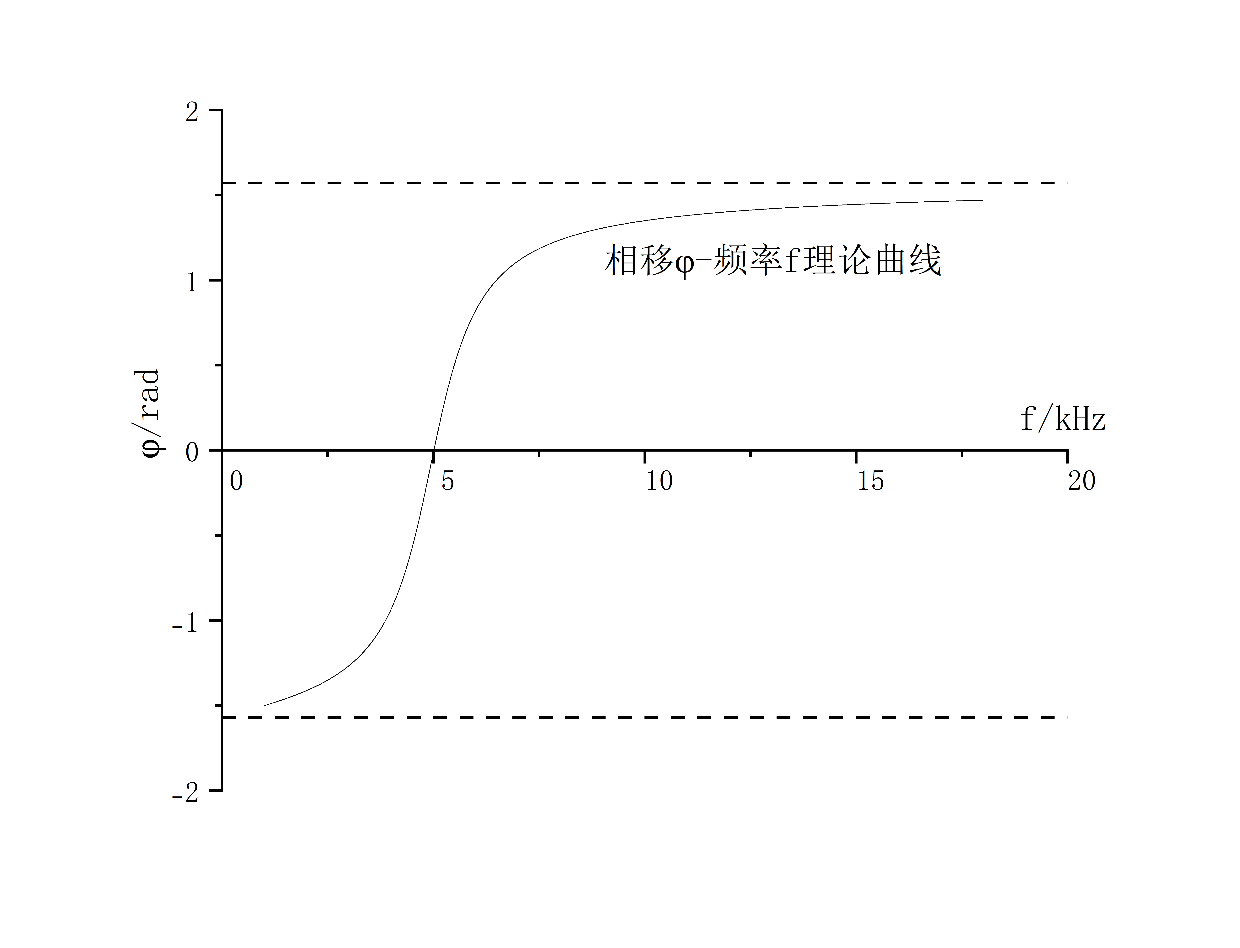
RC串联电路暂态过程 |  |  | RL串联电路暂态过程

 | 欠阻尼 | 临界阻尼 |  | 过阻尼

RLC串联电路暂态过程

